Sheet2
2.2 | Surašykite visų duomenų tipus. (1 balas)
 | # | Nominalus
 | "Pavardė, Vardas Last and First Name" | Nominalus
 | "Gimtasis miestas Town of birth" | Nominalus
 | "MIestas, kuriame gyvena Town, where you live" | Nominalus
 | "Apsigintų namų darbų kiekis Number of defended homeworks" | Diskretus
 | "Praeito semestro pažymių vidurkis Average grade of the last semester" | Intervalinis
 | "Ar moka lietuvių kalbą Do you speak Lithuanian" | Binarinis
 | "Ar moka anglų kalbą Do you speak English" | Binarinis
 | "Ar moka rusų kalbą Do you speak Russian" | Binarinis
 | "Kiek viso kalbų gali susišnekėti How many languages can you speak" | Diskretus
 | "Kiek dalykų studijuojate šį semestrą How many courses you study this semester" | Diskretus

3.1 | Pavaizduokite geografinį studentų pasiskirstymą. Pakomentuokite. (2 balai)
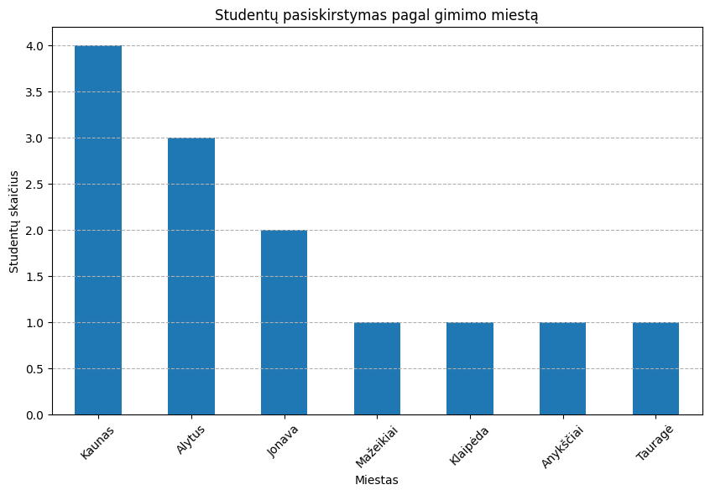
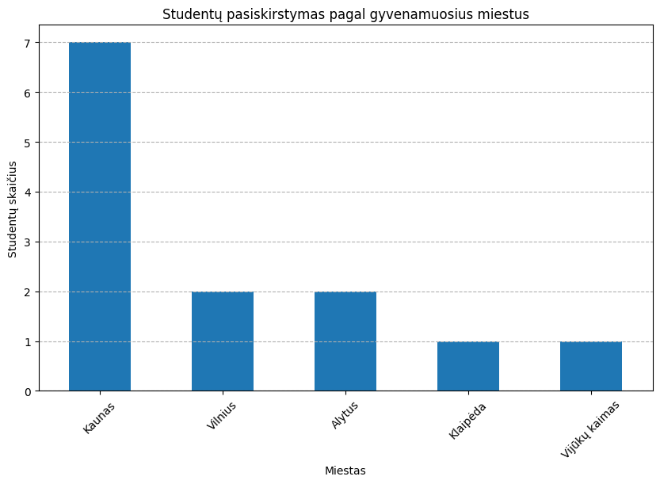

 | Čia atvaizdavome, kaip yra pasiskirstę studentai pagal gyvenamąjį miestą ir gyvenamąjį miestą. Matome, jog didžioji dauguma studentų yra iš Kauno, kas yra logiška, nes universitetas yra Kaune, taip pat reikšminga dalis yra kilę iš Jonavos (kas yra gana arti Kauno). Tačiau labiau stebina tai, jog gana didelė dalis studentų yra iš Alytaus, galbūt tai pasirinko norėdami likti bent kažkiek arčiau namų. Pagal gyvenamąją vietą matome, jog jau atsiranda ir Vilnius, tačiau Kaunas vistiek sudaro didžiąją dalį studentų.

3.2 | Pavaizduokite studentų pažangumą. Pakomentuokite. Kiek patikimi rezultatai (2 balai).
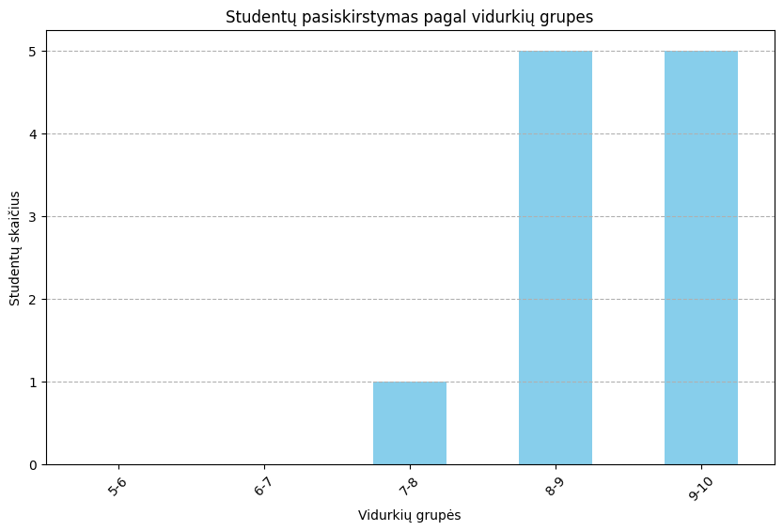

 | Grafiką sudarėme apsibrėždami skirtingas vidurkių grupes vieno balo intarpais. Matome, jog didžioji dauguma studentų pasižymi labai gerais arba puikiais rezultatais ir tik du patenka į maženę vertę turinčią skalę, taigi ir pagal grafiką galime sakyti, jog rezultatai yra puikūs. Nors duomenų imtis ir nėra didelė, tačiau patikimumas yra 'aukštas', kadangi visi duomenys buvo gauti vienodai, t.y. studentai juos atsinešė iš to pačio pusmečio turėdami beveik tuos pačius dėstytojus ir atsiskaitymus. Tik žinoma buvo skelta pagal pasirenkamąjį dalyką, taigi galbūt būtų verta turėti ir pasirenkamojo dalyko pažymi išimtą, kad galėtume tvirtai teigti, jog salygos visai grupei buvo vienodos.

3.3 | Vizualiai atsakykite, ar studentų pažangumas priklauso nuo jų gyvenamos vietos. Paiškinkite (2 balai)
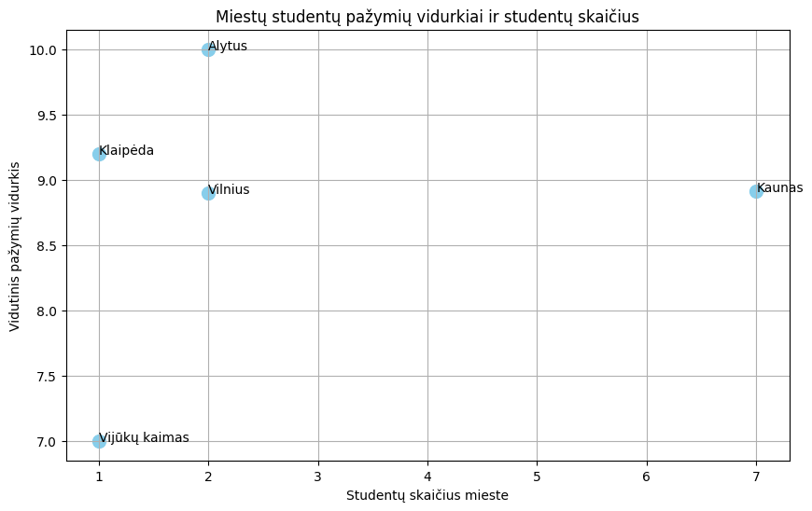

 | Šiame grafike atvaizdavome, koks yra ryšys tarp gyvenamosios vietos ir vidurkių. Atvaizduoti pasirinkome scatter plotą, kur viena ašis indikuoja, kiek studentų yra iš to miesto ir kita nurodo, koks yra to miesto studentų vidurkis. Matome, jog studentai gyvenantys Alytuje rodo geriausius rezultatus, nors Kauno ir Vilniaus studentų kiekiai matome aiškiai skiriasi, tačiau rezultatia išlieka labai panašūs, tai gali indikuoti, jog gyvenamoji vieta, kada studentas persikrausto iš gimtojo miesto (daroma prielaida, jog Alytuje gyvenantys studentai ir yra iš Alytaus) susiduria su daugiau iššūkiu ir naturaliai skiriant mažiau laiko, dėl aplinkos rezultatai nukenčia.

3.4 | Vizualiai parodykite ryšį tarp gyvenamos vietos, pažangumo ir kalbų mokėjimo. Pakomentuokite. (3 balai).
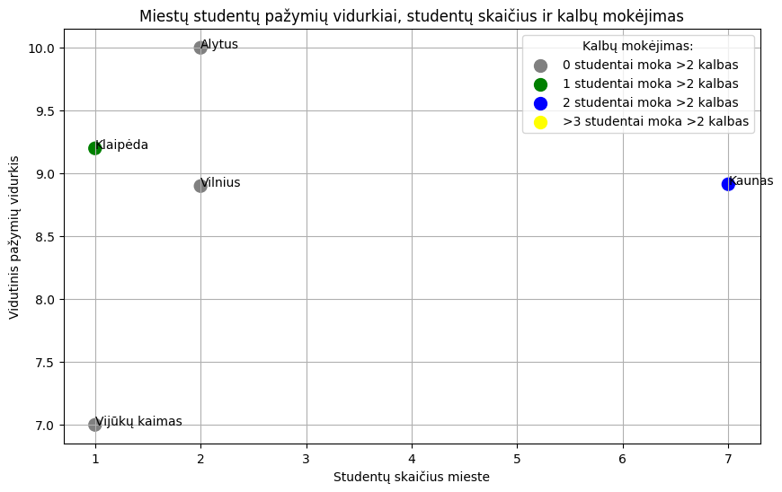

 | Atvaizdavimui prie jau ankščiau gauto grafiko pridėjome ir papildomą informaciją apie kalbas, kadangi duomenų rinkinyje buvo nurodyta, kokios kalbos yra išmoktos studentų, tai pagal duomenis, jog visi studentai sužymėjo taip prie lietuvių ir anglų gavome, jog išskirtys yra mokėti daugiau negu 2 kalbas (anglų šiais laikais manau galima priimti kaip būtinumą). Taigi pagal tai sudarėme scatter plotą, kuris nurodo, kiek studentų yra kaip išskirtys ir moka daugiau nei 2 kalbas. Pagal tai matome, jog Klaipėdoje gyvenantis studentas moka daugiau nei įprastai, o Kaune, kur ir mūsų imtis yra didesnė yra daugiau studentų, kurie moka ne tik standartines lietuvių ir anglų kalbas.

4. | Įvertinkite savo koliokviumą pažymiu (balais) | 9

